关系图
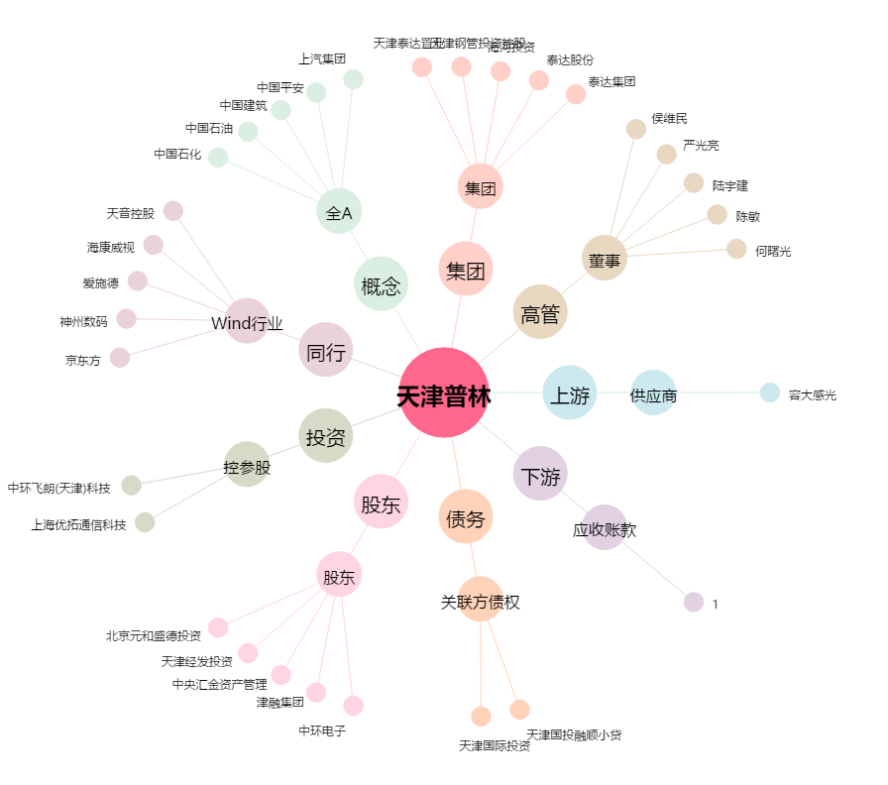
天津普林[002134.SZ] - 关系概览图

